List1
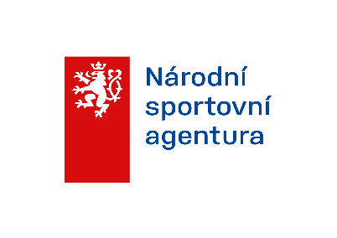
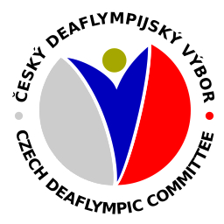
 |  | DOHODA
 |  |  |  | příspěvek na stravné

uzavřená dne |  |  |  | mezi Českým deaflympijským výborem, z.s.(dále jen ČDV)
v |  |  |  | zastoupené zástupcem ČDV
a panem / paní |  |  |  | datum narození
adresa
o jeho účasti na akci (název)
konané v |  |  |  | ve dnech
pořádané v rámci činnosti ČDV, na níž plní určené úkoly jako
(dále jen účastník)

Obě strany se dohodly a svými podpisy stvrzují, že účastník nepožaduje za plnění určených úkolů na akci žádnou odměnu a ČDV účastníkovi uhradí náklady spojené s cestovními výdaji na uvedenou akci v souladu s platnými právními předpisy a směrnicí ČDV.Účastník svým podpisem stvrzuje, že převzal finanční částku ve výši uvedené v tabulce.

Část 1 . Vyplňuje účastník

Vyúčtování vykonané cesty:

Počátek (datum, hodina) *zahraniční/tuzemnské cesty |  |  |  |  | Počet hodin v zahraničí první den
Konec (datum, hodina) *zahraniční/tuzemnské cesty |  |  |  |  | Počet hodin v zahraničí poslední den
Místo cesty |  |  |  |  | Počet hrazených jídel 1 den
Účel cesty |  |  |  |  | Počet hrazených jídel poslední den
Počet hrazených jídel od ČDV (1,2,3) |  |  |  |  | Poskytnuté jídlo s fakturou za ubytování
Délka cesty (počet dní v *ČR/zahraničí)
* nehodící se šktněte

Část 2 . Vyplňuje ČDV

Rozpis výpočtu stravného po dnech |  |  |  |  | Rozpis výpočtu stravného po dnech
Den č. | Počet hrazených jídel (1/2/3) |  | Výpočet/částka stravného |  | Den č. | Počet hrazených jídel (1/2/3) |  | Výpočet/částka stravného
1 |  |  |  |  | 11
2 |  |  |  |  | 12
3 |  |  |  |  | 13
4 |  |  |  |  | 14
5 |  |  |  |  | 15
6 |  |  |  |  | 16
7 |  |  |  |  | 17
8 |  |  |  |  | 18
9 |  |  |  |  | 19
10 |  |  |  |  | 20

Vyúčtování bylo zkontrolováno a upraveno na
Vyplaceno dne:
Prohlašuji, že jsem všechny údaje uvedl správně, úplně a pravdivě.

Podpis příjemce |  |  |  | Vyplatil |  |  | Schválil

